Stávající stav
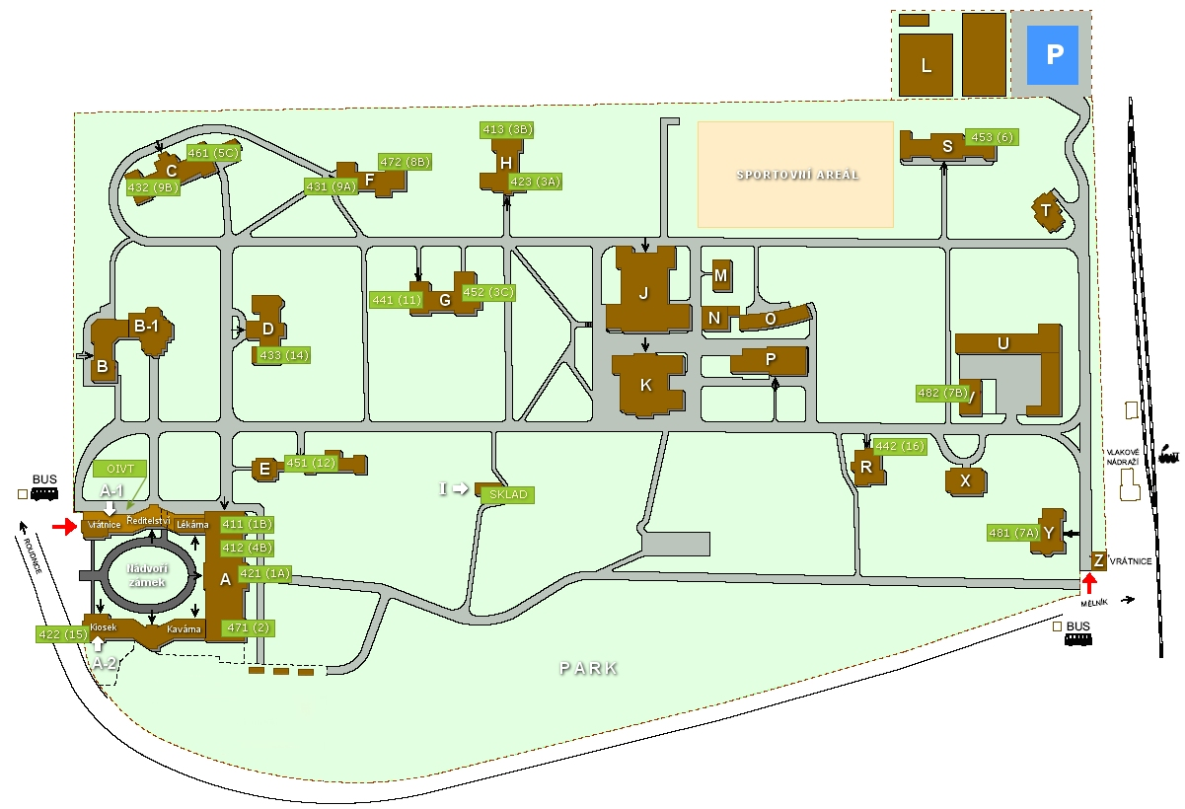

OZNAČENÍ BUDOVY | Stávající kotle |  |  |  | Stávající bojlery
 | ZNAČKA | POČET KS | VÝKON | ROK VÝROBY | ZANČKA | POČET KS | OBJEM
Budova "T" | VIADRUS | 1 | 45 kW | 1996 | VIESSMANN | 1 | 200
Budova "V" | VIADRUS | 1 | 45 kW | 1996
Budova "U" | VIADRUS | 1 | 45 kW | 1996 | VIESSMANN | 1 | 200
Budova "R" | VIADRUS | 1 | 90 kW | 1996
Budova "X" | VIADRUS | 1 | 60 kW | 1996
Budova "C" | VIADRUS | 3 | 75 kW | 1996
Budova "F" | VIADRUS | 2 | 90 kW | 1996 | VIESSMANN | 1 | 300
Budova "H" | VIADRUS | 2 | 75 kW | 1996 | VIESSMANN | 1 | 300
Budova "D" | VIADRUS | 2 | 75 kW | 1996 | VIESSMANN | 1 | 300
Budova "G" | VIADRUS | 2 | 105 kW | 1996 | VIESSMANN | 1 | 300
Budova "S" | VIADRUS | 2 | 75 kW | 1996
Budova "B" | VIADRUS | 2 | 75 kW | 1996 | VIESSMANN | 1 | 200
Budova "Y" | VIADRUS | 1 | 105kW | 1996 | VIESSMANN | 1 | 500
Budova "P" | VIADRUS | 1 | 90 kW | 1996
Budova "K" | VIADRUS | 2 | 75 kW | 1996 | VIESSMANN | 1 | 300
Budova "A" | VIADRUS | 3 | 264 kW | 1996 | VIESSMANN | 1 | 500
Svobodárna č.p. 262 | VIADRUS | 4 | 105 kW | 1997 | VIESSMANN | 1 | 500
Budova "J" | VIADRUS | 1 | 120 kW | 1997
Budova "A" Hořáky | Bentone BG 400 | 3 | rozsah 60-318kW | 1996
CELKEM KS | 32 |  |  |  | 11

